ADICION_REST_1
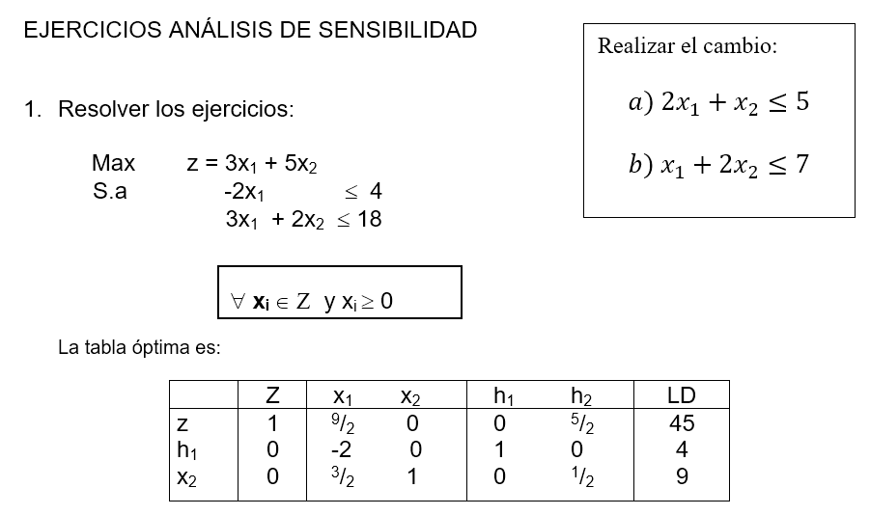
 |  |  |  |  | Solución óptima
 |  |  |  |  | z*= | 45
 |  |  |  |  | x1*= | 0
 |  |  |  |  | x2*= | 9

Primer cambio

Max | z=3x1+5x2
S.a | -2x1 <=4
 | 3x1+2x2 <=18
 | 2x1+x2<=5

Solución inicial |  | Nueva solución
z*= | 45 | z*= | 25
x1*= | 0 | x1*= | 0
x2*= | 9 | x2*= | 5

 | Disminución | 44.44%

Si se agrega una nueva limitante al problema, se genera una disminución del 44,44% en los ingresos recibidos, lo cual es significativamente perjudicial para la organización.

Segundo cambio

Max | z=3x1+5x2
S.a | -2x1 <=4
 | 3x1+2x2 <=18
 | x1+2x2<=7

Solución inicial |  | Nueva solución
z*= | 45 | z*= | 20.25 | 23
x1*= | 0 | x1*= | 5.5 | 6
x2*= | 9 | x2*= | 0.75 | 1

 | Disminución | 48.89%

Si se agrega esta nueva limitante se genera un efecto negativo en los ingresos recibidos ya que estos disminuyen en un 48,89%.

CONCLUSION FINAL

Ambos cambios generan pérdidas para la empresa, si se desea elegir una de las opciones se aconseja elegir la que menor pérdida genera para la misma y esta opción es : la del cambio del inciso a), la cuál disminuye el ingreso de 45 u.m a 25 u.m, lo que significa la pérdida del 44,44%.

ADICION_REST_2
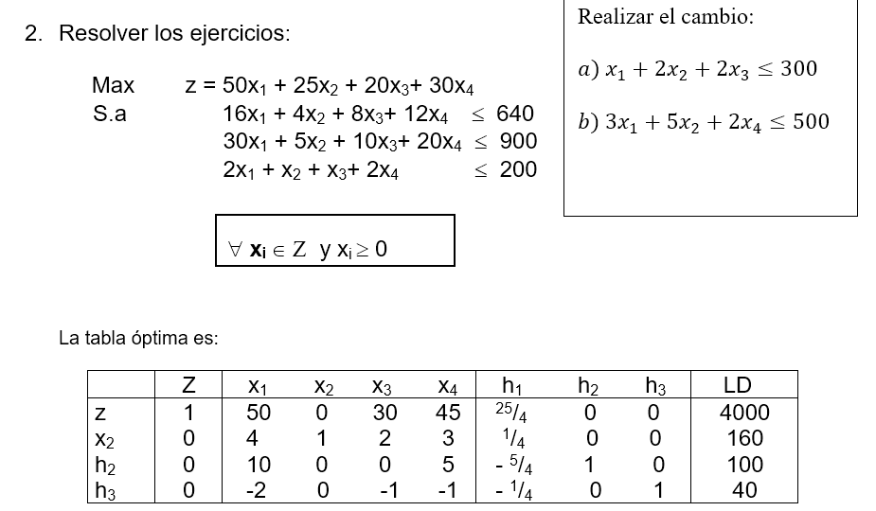
 |  |  |  |  | Solución óptima
 |  |  |  |  | z*= | 4000
 |  |  |  |  | x1*= | 0
 |  |  |  |  | x2*= | 160
 |  |  |  |  | x3*= | 0
 |  |  |  |  | x4*= | 0

Primer cambio |  |  |  |  | Segundo cambio

Max | z=50x1+25x2+20x3+30x4 |  |  |  | Max | z=50x1+25x2+20x3+30x4
S.a | 16x1+4x2+8x3+12x4 <=640 |  |  |  | S.a | 16x1+4x2+8x3+12x4 <=640
 | 30x1+5x2+10x3+20x4<=900 |  |  |  |  | 30x1+5x2+10x3+20x4<=900
 | 2x1+x2+x3+2x4<=200 |  |  |  |  | 2x1+x2+x3+2x4<=200
 | x1+2x2+2x3 <=300 |  |  |  |  | 3x1+5x2+2x4 <=500

Solución inicial |  | Solución inicial |  |  | Solución inicial |  | Solución inicial
z*= | 4000 | z*= | 3857.14 | 3875 | z*= | 4000 | z*= | 3110
x1*= | 0 | x1*= | 2.86 | 3 | x1*= | 0 | x1*= | 10
x2*= | 160 | x2*= | 148.57 | 149 | x2*= | 160 | x2*= | 94
x3*= | 0 | x3*= | 0 | 0 | x3*= | 0 | x3*= | 13
x4*= | 0 | x4*= | 0 | 0 | x4*= | 0 | x4*= | 0

 | Disminución | 3.13% |  |  |  | Disminución | 22.25%

Se tiene un 3,13% de disminución en los ingresos de la empresa al aplicar esta nueva limitante como parte del problema. Además de que la empresa se convierte en productor de los productos 1 y 2, en lugar de solamente producir el 2do producto. |  |  |  |  | Se tiene un 22,25 de disminución en los ingresos de la empresa al aplicar esta limitante como parte del problema. Además de que la empresa se convierte en productor de los productos 1, 2 y 3, en lugar de solamente producir el 2do producto, pero a pesar de producir de manera diversificada esto no produce incremento en sus beneficios.

CONCLUSIÓN FINAL

Se recomienda a la empresa aplicar el primer cambio, es decir el inciso a) porque este le genera menos porcentaje de pérdida en sus ingresos y convierte a la empresa de un monoproductor del producto 2 en ñun productor de los productos 1 y 2.

ADICION_VAR_1
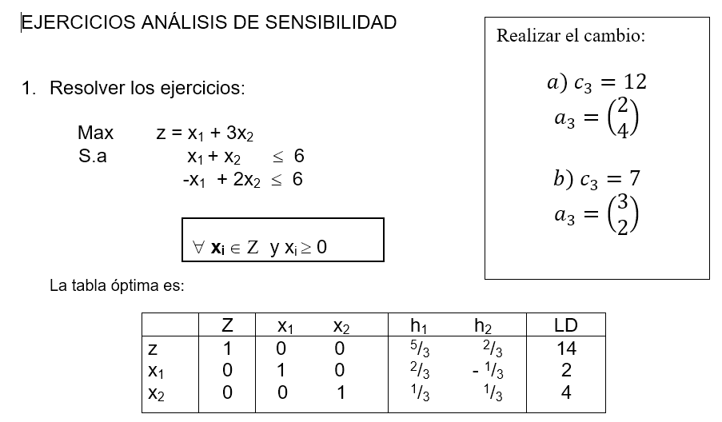

 |  |  |  |  | Solución óptima
 |  |  |  |  | z*= | 14
 |  |  |  |  | x1*= | 2
 |  |  |  |  | x2*= | 4

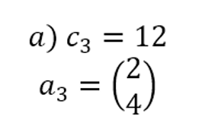
Primer cambio |  |  |  |  |  | Segundo cambio

Max | z=x1 + 3x2 +12x3 |  |  |  |  | Max | z=x1 + 3x2 +7x3
S.a | x1 +x2 +2x3<=6 |  |  |  |  | S.a | x1 +x2 +3x3<=6
 | -x1 +2x2 +4x3<=6 |  |  |  |  |  | -x1 +2x2 +2x3<=6

Solución inicial |  |  | Nueva solución |  |  | Solución inicial |  |  | Nueva solución
z*= | 14 |  | z*= | 26 |  | z*= | 14 |  | z*= | 15 | 20
x1*= | 2 |  | x1*= | 2 |  | x1*= | 2 |  | x1*= | 0 | 0
x2*= | 4 |  | x2*= | 0 |  | x2*= | 4 |  | x2*= | 1.5 | 2
 |  |  | x3*= | 2 |  |  |  |  | x3*= | 1.5 | 2

 | Aumento | 85.71% |  |  |  |  | Aumento | 42.86%

Al adicionar un tercer producto como parte del problema, se esta generando un incremento en los ingresos en un 85,71%, además de que la empresa produce el nuevo producto y esto hace que los beneficios aumenten. |  |  |  |  |  | Al adicionar un tercer producto como parte del problema, se esta generando un incremento en los ingresos en un 42,86%, además de que la empresa produce el nuevo producto y se pierde la producción del primer producto, asi como la reducción a la mitad del 2do producto.

CONCLUSION FINAL

Se recomienda emplear la adicion de la 3ra variable con una ganancia de 12 u.m en contraste a la de 7 u.m del inciso b, ya que este se traduce en un incremento del 85,71% de los beneficios de la empresa, quedando sin cambio la producción de la 1ra variable y generando la producción de la nueva variable

ADICION_VAR_2
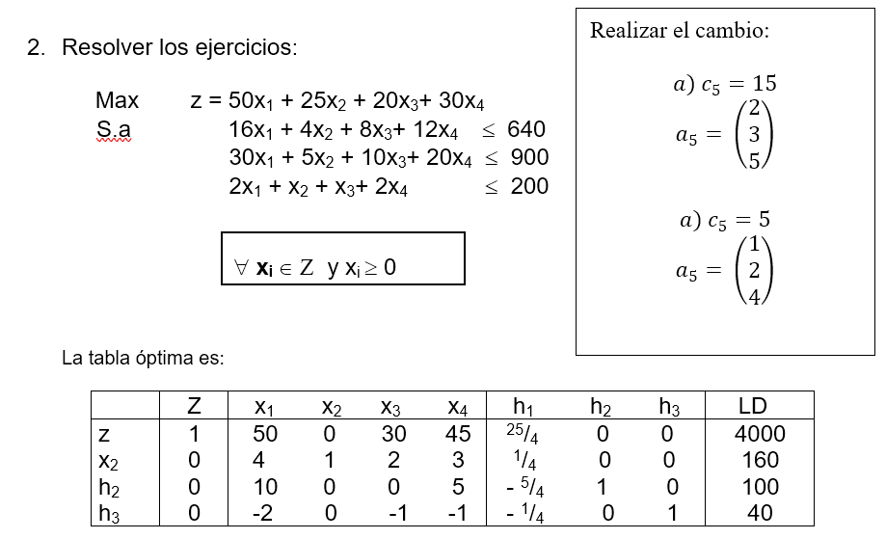
 |  |  |  |  |  |  | Solución óptima
 |  |  |  |  |  |  | z*= | 4000
 |  |  |  |  |  |  | x1*= | 0
 |  |  |  |  |  |  | x2*= | 160
 |  |  |  |  |  |  | x3*= | 0
 |  |  |  |  |  |  | x4*= | 0

Primer cambio |  |  |  |  |  |  | Segundo cambio
Max | z=50x1+25x2+20x3+30x4 + 15x5 |  |  |  |  |  | Max | z=50x1+25x2+20x3+30x4 + 5x5
S.a | 16x1+4x2+8x3+12x4 +2x5<=640 |  |  |  |  |  | S.a | 16x1+4x2+8x3+12x4 +x5<=640
 | 30x1+5x2+10x3+20x4 +3x5 <=900 |  |  |  |  |  |  | 30x1+5x2+10x3+20x4 +2x5 <=900
 | 2x1+x2+x3+2x4+5x5 <=200 |  |  |  |  |  |  | 2x1+x2+x3+2x4+4x5 <=200

Solución inicial |  |  | Nueva solución |  |  |  | Solución óptima |  | Nueva solución
z*= | 4000 |  | z*= | 4022.22 | 4035 |  | z*= | 4000 | z*= | 4000
x1*= | 0 |  | x1*= | 0 | 0 |  | x1*= | 0 | x1*= | 0
x2*= | 160 |  | x2*= | 155.56 | 156 |  | x2*= | 160 | x2*= | 160
x3*= | 0 |  | x3*= | 0 | 0 |  | x3*= | 0 | x3*= | 0
x4*= | 0 |  | x4*= | 0 | 0 |  | x4*= | 0 | x4*= | 0
 |  |  | x5*= | 8.89 | 9

 | Aumento | 0.88%

Al adicionar la quinta variable con un beneficio de 15 u.m genera un incremento en los beneficios en un 0,88%, además de que se tiene una disminución en la producción de la 2da variable la cual se compensa con la producción de la 5ta variable. |  |  |  |  |  | El adicionar un quinto producto al problema no genera ningún cambio ni en los beneficios ni en la producción, es decir la solución se mantiene.

CONCLUSION FINAL

Se recomienda emplear la adicion de la 5ta variable que genera un aumento del 0,88% en las ganancias de la empresa, que es lo que propone el inciso a). Esta opción es mucho más aconsejable porque el segundo cambio no genera modificaciones en la solución óptima.

